EVD_SCO01-02
Test Case ID | 02
Test Case Summary | Lakukan entry simulasi dengan kriteria sesuai DP-02

Step # | Test Evidence | Re-Test Evidence (if found Bug/Issue)
1
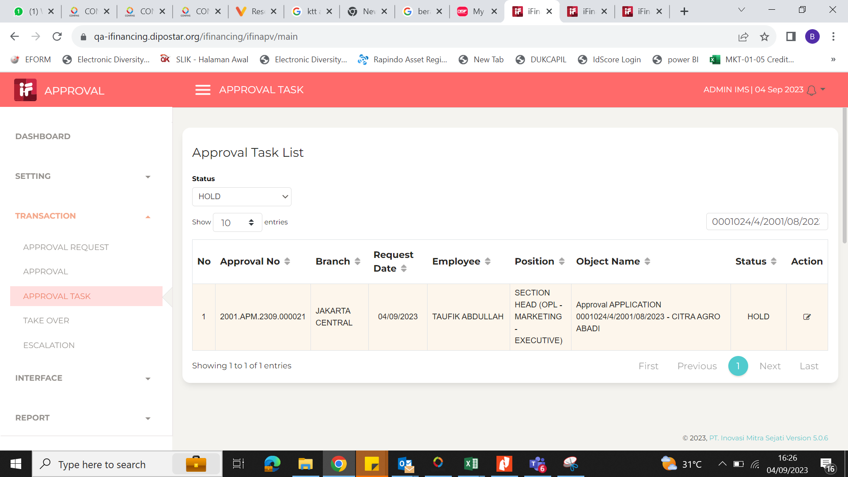
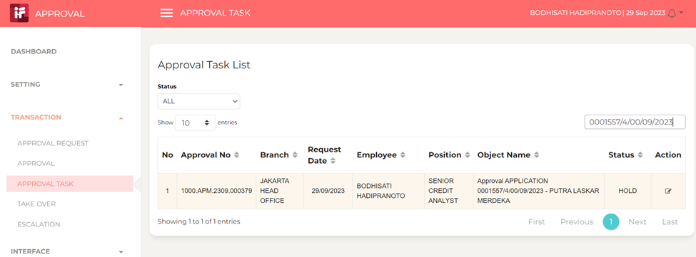

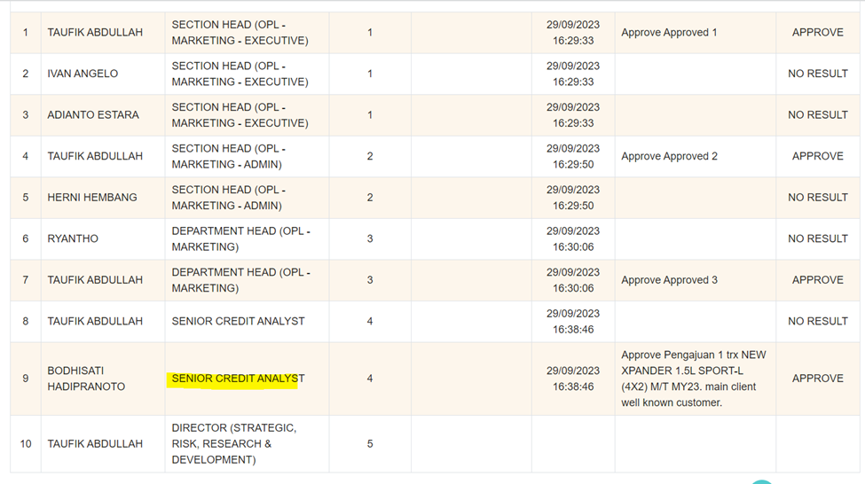

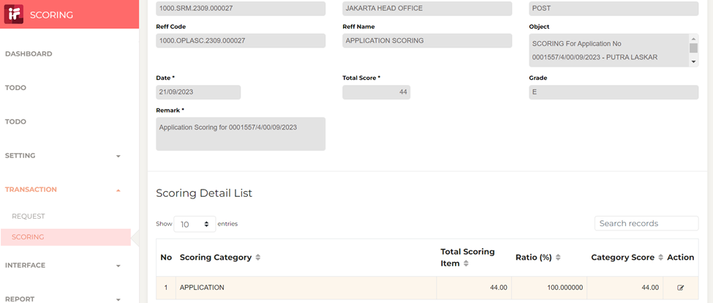

2

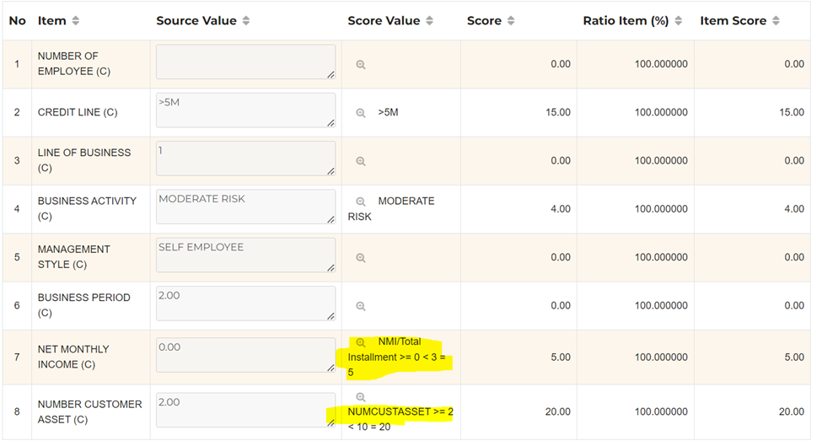

3
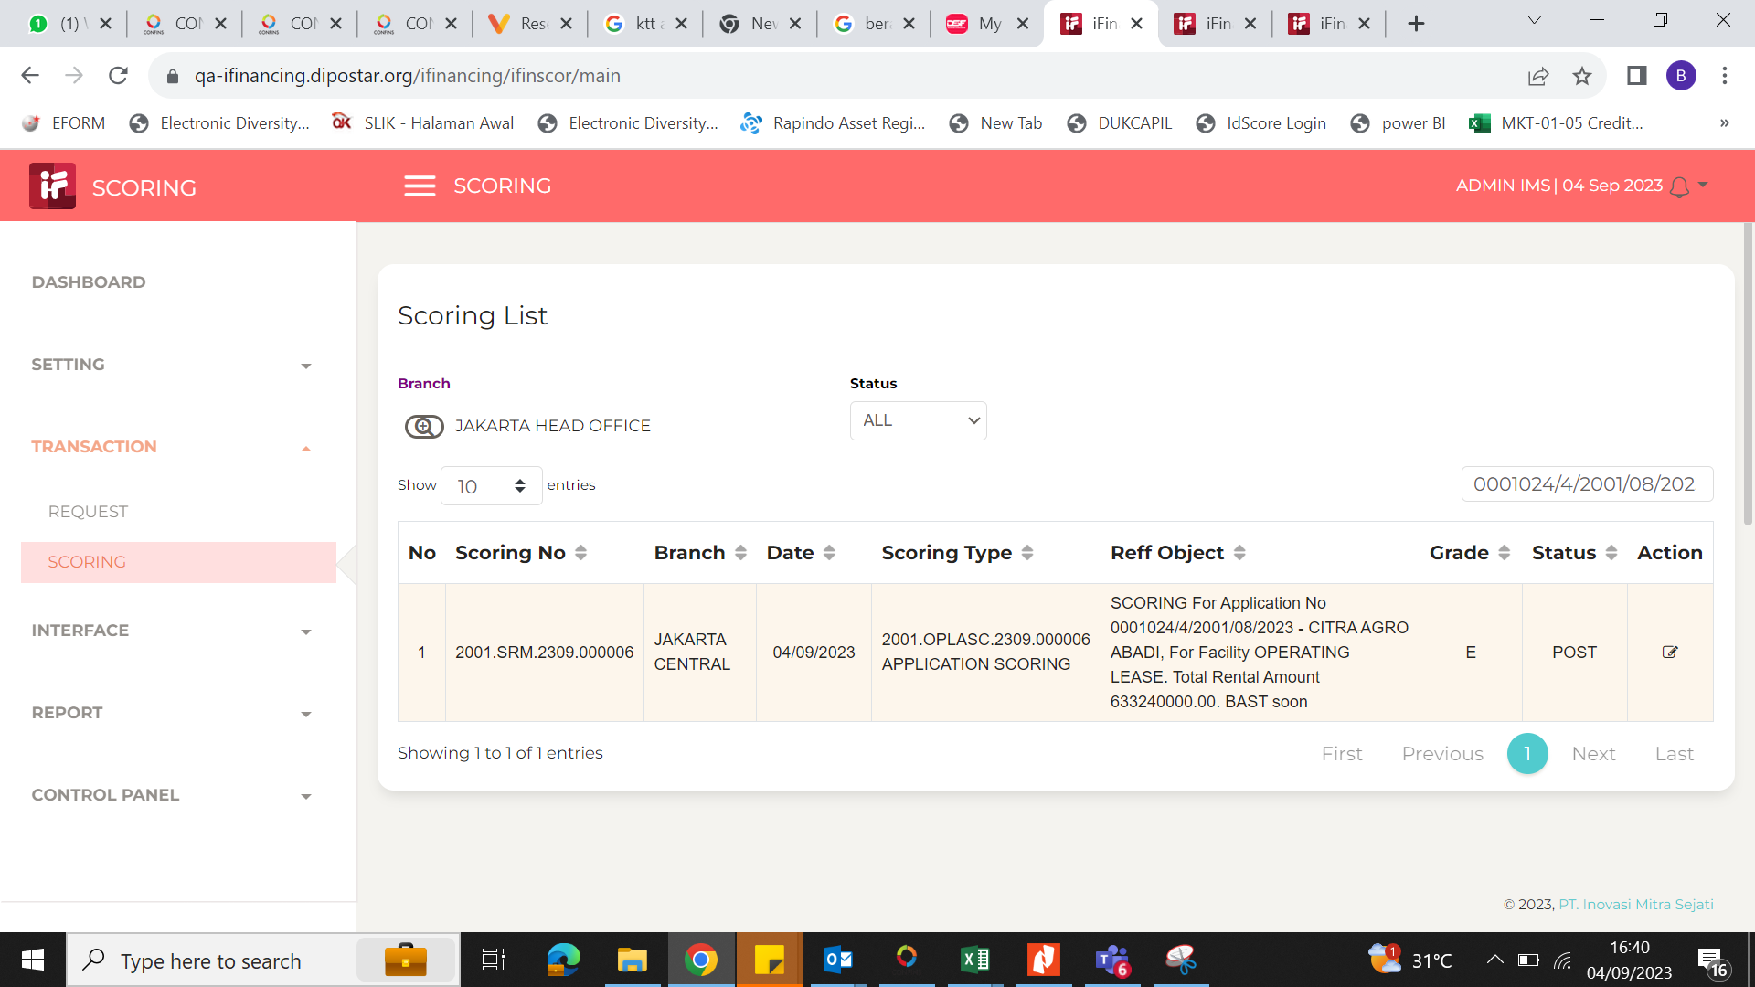

4

5

6

7

8

9

10

11

12

13

14

15

16

